練習問題
絶対参照、書式設定の問題です。
練習問題 2.

1．下記の表『お中元好適品一覧表』を作成しましょう。
 | ・ 表題はフォント 11 ポイント、表中は 10 ポイント
 | ・ 項目・商品コードは中央揃え
 | ・ 表題、項目は太字・中央揃え
 | ・ 商品コードはオートフィルで入力

2．消費税・合計をそれぞれ求めましょう。＜消費税率 8%＞
 | ・ 表示形式は\マーク付き・カンマ区切り
３．すべての値を入力し終わったら、見本１の通りに罫線及び、セルの塗りつぶしを行ってください。

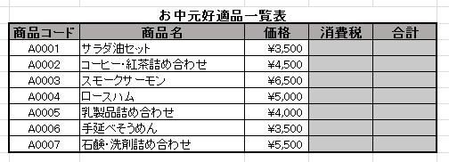
 |  |  |  |  |  | 見本１
 |  |  | 消費税率 | 8%

 |  | お中元好適品一覧表
 | 商品コード | 商品名 | 価格 | 消費税 | 合計
 |  | サラダ油セット | 3500
 |  | コーヒー・紅茶詰め合わせ | 4500
 |  | スモークサーモン | 6500
 |  | ロースハム | 5000
 |  | 乳製品詰め合わせ | 4000
 |  | 手延べそうめん | 3500
 |  | 石鹸・洗剤詰め合わせ | 5500

